Этап 1. Тест-анализ

Декомпозиция логики полей формы
Основные объекты | Дальнейшая декомпозиция объектов тестирования
Поле ввода часов | Целые числа от 0 до 23 включительно
 | Нули перед целым числом
 | Поле заполнено
 | Поле не заполнено
 | Валидация | Сообщение об ошибке
 |  | Рамка поля подсвечивается красным
Поле ввода минут | Целые числа от 0 до 59 включительно
 | Нули перед целым числом
 | Поле заполнено
 | Поле не заполнено
 | Валидация | Сообщение об ошибке
 |  | Рамка поля подсвечивается красным
Поле ввода адреса Откуда | Фиксированные адреса из списка (адреса из списка система должна принять, как заглавными, так и строчными буквами)
 | Пробелы до
 | Пробелы после
 | Валидация | Сообщение об ошибке
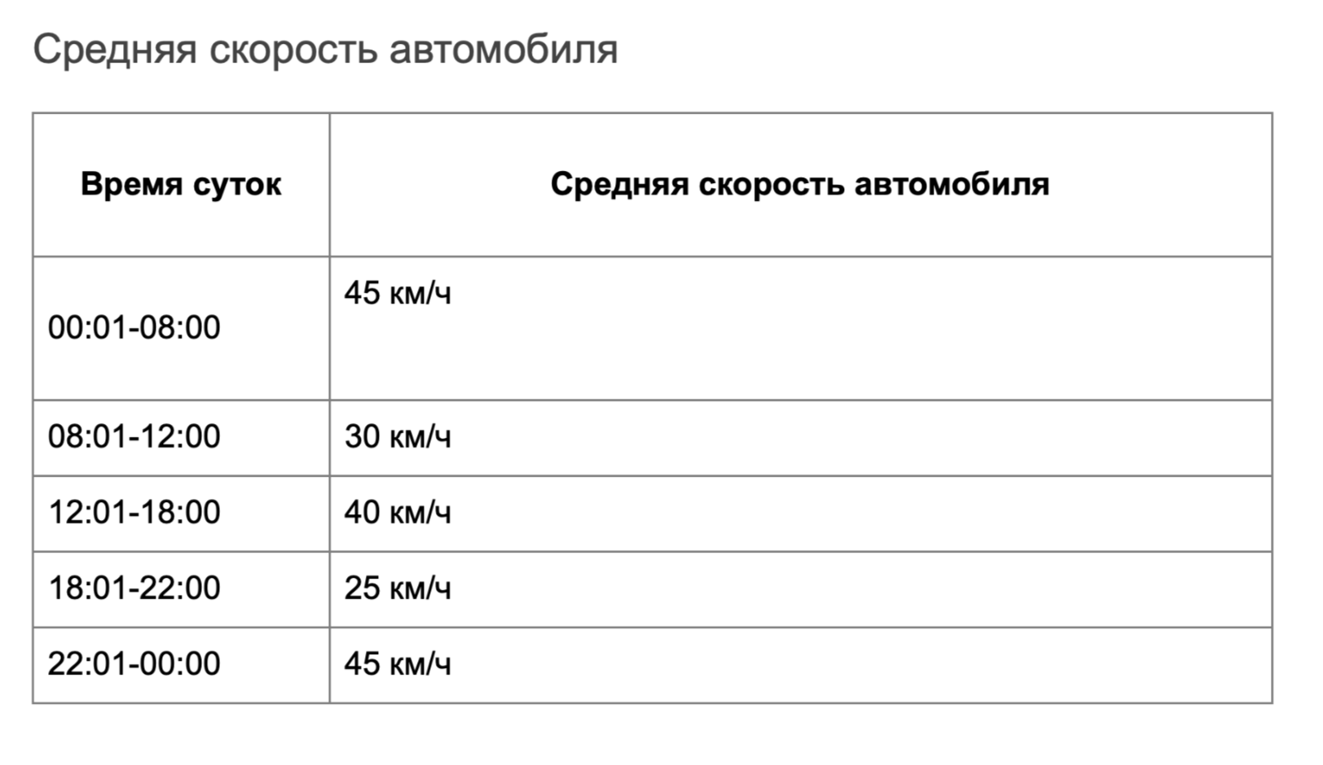
 |  | Рамка поля подсвечивается красным
Поле ввода Куда | Фиксированные адреса из списка (адреса из списка система должна принять, как заглавными, так и строчными буквами)
 | Пробелы до
 | Пробелы после
 | Валидация | Сообщение об ошибке

 |  | Рамка поля подсвечивается красным
Расстояние между адресами | Откуда - Куда > 0 км (Стоимость 1км=20 руб, режим свой, средство передвижения-автомобиль)

Время начала движения | Время суток | Средняя скорость км/ч
 | 00:01-08:00 | 45
 | 08:01-12:00 | 30
 | 12:01-18:00 | 40
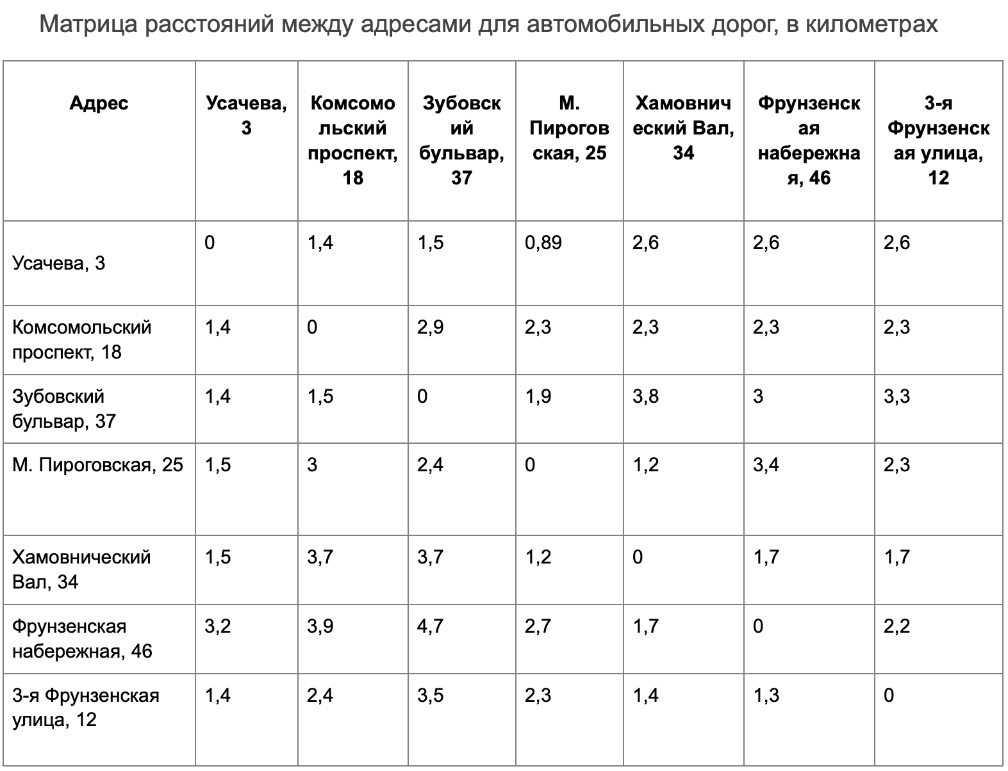
 | 18:01-22:00 | 25
 | 22:01-00:00 | 45

Формула | t = s/(v/60) или t=(s/v) *60 результат округляем в большую сторону
Тест-кейсы | При составлении тест-кейсов на расчет стоимости и времени поездки используй значения только из колонки «Тестовые данные внутри класса» — для сдачи проекта этого набора тестов будет достаточно.

Этап 2. КЭ и ГЗ


* Можно добавлять и удалять строки в группах проверок. Количество строк в шаблоне не отражает количество классов эквивалетности.
** В поля «Откуда» и «Куда» можно вводить только ограниченное количество адресов из таблицы в требованиях: Усачева, 3; Комсомольский проспект, 18; Зубовский бульвар, 37; М. Пироговская, 25; Хамовнический Вал, 34; Фрунзенская набережная, 46; 3-я Фрунзенская улица, 12. Используй их в качестве тестовых данных.

Группа проверок* | Название класса | Границы | Тестовые данные внутри класса (содержимое поля) | Тестовые данные на границах (содержимое поля) | Пояснение и оптимизации
Время начала поездки. Часы | Числа от 0 до 9 | 0,9 | 7 | -1,0,1,8,9,10
 | Числа от 10 до 23 | 10,23 | 17 | 9,10,11,22,23,24 | оптимизировано зачеркиванием
 | Числа меньше нуля | −∞,-1 | -5 | -2,-1,0 | оптимизировано зачеркиванием
 | Чила от 24 и больше | 24,+∞ | 30 | 23,24,25 | оптимизировано зачеркиванием
 | Дробные числа |  | 12,5
 | Буквы |  | 2а
 | Специальные символы |  | 3@
 | Пустой ввод |  | пустое поле
 | Заполненное поле |  | 17 |  | оптимизировано зачеркиванием
 | Пробел |  | " 4"
 | Ручной 0 |  | "06"
 | Математические символы |  | 1+
 | Символы пунктуации |  | 1:
Группа проверок | Название класса | Границы | Тестовые данные внутри класса (содержимое поля) | Тестовые данные на границах (содержимое поля) | Пояснение и оптимизации
Время начала поездки. Минуты | Числа от 0 до 9 | 0,9 | 7 | -1,0,1,8,9,10
 | Числа от 10 до 59 | 10,59 | 37 | 9,10,11,58,59,60 | оптимизировано зачеркиванием
 | Числа меньше нуля | −∞,-1 | -5 | -2,-1,0 | оптимизировано зачеркиванием
 | Чила от 60 и больше | 60,+∞ | 65 | 59,60,61 | оптимизировано зачеркиванием
 | Дробные числа |  | 15,5
 | Буквы |  | 17а
 | Специальные символы |  | 18@
 | Пустой ввод |  | пустое поле
 | Пробел |  | " 4"
 | Заполненное поле |  | 37 |  | оптимизировано зачеркиванием
 | Ручной 0 |  | "07"
 | Математические символы |  | 1+
 | Символы пунктуации |  | 1:
Группа проверок | Название класса | Границы | Тестовые данные внутри класса (содержимое поля) | Тестовые данные на границах (содержимое поля) | Пояснение и оптимизации
Поле ввода адреса. Откуда | Введен адрес из списка |  | Комсомольский проспект, 18
 | Пробел до |  | " Хамовнический Вал, 34"
 | Пробел после |  | "Усачева, 3 "
 | Заглавные буквы |  | М. ПИРОГОВСКАЯ, 25
 | Строчные буквы |  | усачева, 3
 | Пустой ввод |  | пустое поле
 | Некорректный адрес |  | Усачева, 5
Группа проверок | Название класса | Границы | Тестовые данные внутри класса (содержимое поля) | Тестовые данные на границах (содержимое поля) | Пояснение и оптимизации
Поле ввода адреса. Куда | Введен адрес из списка |  | Комсомольский проспект, 18
 | Пробел до |  | " Хамовнический Вал, 34"
 | Пробел после |  | "Усачева, 3 "
 | Заглавные буквы |  | М. ПИРОГОВСКАЯ, 25
 | Строчные буквы |  | усачева, 3
 | Пустой ввод |  | пустое поле
 | Некорректный адрес |  | Усачева, 5
Группа проверок | Название класса | Границы | Тестовые данные внутри класса (содержимое поля) | Тестовые данные на границах (содержимое поля) | Пояснение и оптимизации
Расстояние между адресами | Откуда - Куда > 0 км (Стоимость 1км=20 руб) |  | Откуда: Комсомольский проспект, 18 Куда: Фрунзенская набережная, 46 |  | Расстояние 2,3 км
 | Откуда - Куда = 0 км |  | Откуда: Усачева, 3 Куда: Усачева, 3
Время начала движения | 00:01-08:00 (45 км/ч) | 00:01,08:00 | "05:05" | 00:01,00:00,00:02, 08:00, 08:01, 07:59 | оптимизировано зачеркиванием
 | 08:01-12:00 (30 км/ч) | 08:01,12:00 | 10:03:00 | 08:01, 08:00,08:02, 12:00, 12:01, 11:59 | оптимизировано зачеркиванием
 | 12:01-18:00 (40 км/ч) | 12:01,18:00 | 16:15:00 | 12:01, 12:00, 12:02, 18:00, 17:59, 18:01 | оптимизировано зачеркиванием
 | 18:01-22:00 (25 км/ч) | 18:01,22:00 | 19:35:00 | 18:01, 18:00, 18:02, 22:00, 21:59,22:01 | оптимизировано зачеркиванием
 | 22:01-00:00 (45 км/ч) | 22:01,00:00 | 23:25:00 | 22:01,22:00, 22:02, 00:00, 00:01, 23:59 | оптимизировано зачеркиванием

